연구소
PDM 시스템 검토 결과

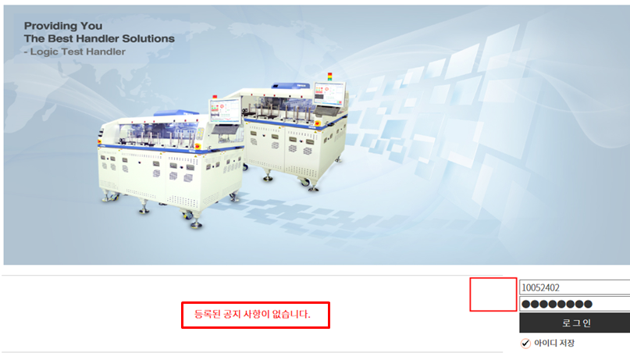
1
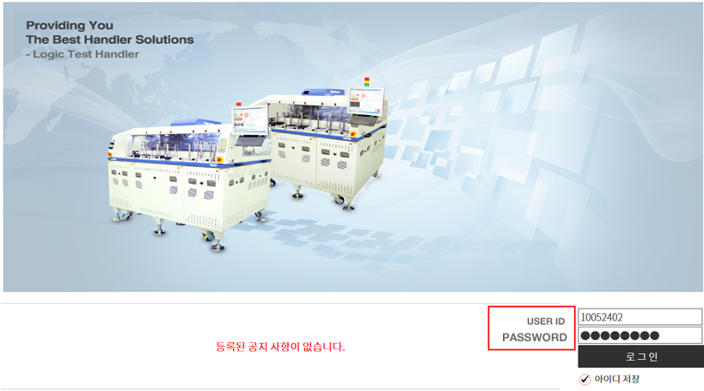
No. | 작성자 | 구분 | 중요도 | 매뉴 | 내용 | E3PS 협의결과 | 최종결과
1 |  | 문제점 개선 | 보통 | 기타 | 접속화면 - ID/PW 안내 기재 - 접속화면 변경(사진) - 접속화면에 보여지는 공지사항은 로그인 후 보이는것으로 수정 | 1. id/PW 표시 2. 접속 화면 이미지 사이즈 3. 표지 사항 몇 줄? 일반 사용자 등록 버튼이 안 보임 공지 목록이 안보임 등록은 관리자만 가능(wcadmin)
2 |  | 기능추가 | 높음 | 나의업무 | 반려된 문서는 재상신 기능 필요
3 |  | 기능추가 | 높음 | 설계변경 | 도면 검도 기능 추가 (검도 프로세스와 ECN/STN/E-BOM 단계를 이원화 하기 위해서는 검도된 결과(도면)을 ECN/STN/BOM에서 쉽게 재사용 가능해야 함
4 |  | 기능추가 | 보통 | 기타 | 전체 UI화면, 다른화면 예시 없는지 문의(그룹웨어 비교 시 너무 칙칙한 느낌)
5 |  | 문제점 개선 | 보통 | 기타 | 로그인 후 전체화면으로 확장 시 표시부분 짤림 (크롬도 동일)
6 |  | 문제점 개선 | 높음 | 기타 | 글자 폰트 사이즈 통일
7 |  | 문제점 개선 | 보통 | 기타 | 화면 전환 시 전체화면에 글꼴이 바뀌는 부분이 보여지면서 부자연스럽게 화면이 열리는데 이부분 수정 (익스플로러에서는 접속 시 발생)
8 |  | 문제점 개선 | 보통 | 기타 | 비밀번호 변경 안됨, 에러화면으로 나옴
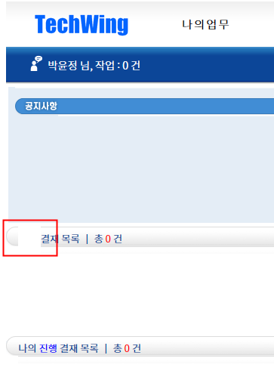
3
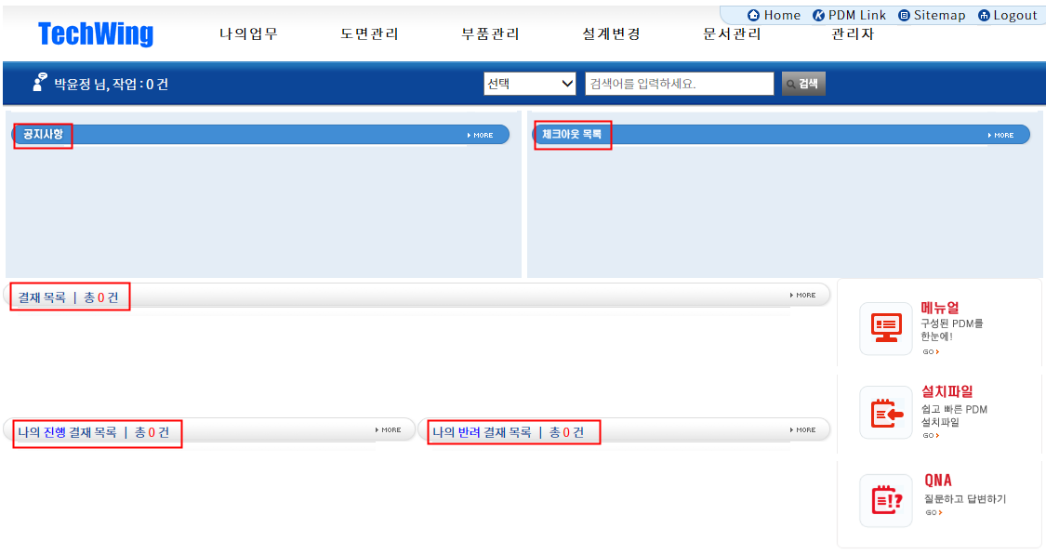
4
9 |  | 문제점 개선 | 보통 | 나의업무 | 매뉴얼 설명하는 부분이 없음 - 하기와 같이 변경 번호/제목(설명부분)/등록일 추가
10 |  | 기능추가 | 높음 | 나의업무 | 나의업무 [완료함/반려함] 검색기능 추가 팀장입장에서 내가 승인한 문서는 어디서 확인가능?
11 |  | 기타 | 보통 | 나의업무 | 조직도 검색에서 제공하는 기능이 어느 정도인지? 그룹웨어에서 제공 하는 정보와 동일한 것인지? 현재 조직도 구성이 되어 있지 않아 알 수 없습니다.
12 |  | 문제점 개선 | 보통 | 기타 | 설치파일 선택 시 오류 발생함
13 |  | 문제점 개선 | 보통 | 기타 | 묻고 답하기 질문 등록시 오류 발생
14 |  | 문제점 개선 | 보통 | 기타 | 작성자 검색을 선택하면 POP-UP 창으로 전환됨, 기존적으로 작성자 이름을 알고 있다면 POP-UP으로 전환될 필요가 있는지?
15 |  | 문제점 개선 | 보통 | 기타 | 작성자 검색 POP-UP 실행 화면에서 추가라는 버튼이 있는데, 어떤 기능을 제공하는 것인지 알 수 없음
16 |  | 문제점 개선 | 보통 | 기타 | 설치파일 > 뒤로 버튼을 클릭하면 이전 매뉴로 이동합니다. 이 기능이 여기에만 존재하는 이유가 무엇인지? 다른 페이지와 일관성이 없습니다.
17 |  | 기타 | 낮음 | 도면관리 | 가공품 조회 > Default > 하위 매뉴의 Text 길이에 따라, 검색 부분의 화면 크기가 변동되는 것으로 보입니다. 만약 하위 매뉴의 Text 크기가 매우 큰 경우가 있다면 조회 화면이 침해되지 않도록 조치가 필요합니다.
18 |  | 문제점 개선 | 보통 | 도면관리 | 펼치기 닫기 선택 시 Default 폴더만 보이고, 열기 선택 시 모든 폴더가 확장된 상태로 보임 기본 Default 선택 시 Default 아래 폴더만 보이는데, 각 기능이 존재하는 목적이 무엇인지 모르겠음
19 |  | 문제점 개선 | 보통 | 도면관리 | 가공품 조회에서 폴더검색에 특정 조건을 입력하면, 해당 결과를 조회됨 이 상태에서 도면분류에 표시된 결과와 폴더검색 결과가 일치하지 않음 |  |  | 
20 |  | 문제점 개선 | 보통 | 도면관리 | 폴더검색에 특정 값을 입력하면 (예 T) 하위 트리가 확장되면서 검색 조건에 일치하는 폴더로 이동함 → Text Font가 이미지 변경되는 문제 발생 → 검색 결과가 정확하게 일치하지 않음 E14 폴더로 입력 하였으나, 검색 결과는 불일치 → EEEEE 폴더를 입력하면 검색 결과는 없어야 하는 것이 아닌지?
21 |  | 기타 | 보통 | 도면관리 | 도면 검색 결과를 확인할 수 있는 폴더가 없어 세부 기능 확인 불가
22 |  | 문제점 개선 | 보통 | 도면관리 | 조회 결과가 없는 상태에서 엑셀 출력을 선택 시 '처리중입니다' 표기 무한 실행
23 |  | 문제점 개선 | 보통 | 도면관리 | 도면 검색 > 도면 파일 선택 > 로그인 화면으로 이동 > 로그인 후 오류
24 |  | 문제점 개선 | 보통 | 부품관리 | 부품 정보 > 개정 > 처리중 무한 실행
25 |  | 문제점 개선 | 보통 | 부품관리 | 도면 검색 > 2 Page 이동 시간이 지나치게 오래 소요됨 200개 기준 페이지 이동시 10초 소요
26 |  | 문제점 개선 | 보통 | 부품관리 | 기본 조회 조건이 50건으로 설정되어
27 |  | 문제점 개선 | 보통 | 부품관리 | 도면 조회의 컬럼 이름 부분을 클릭 시 오류 발생함 Sorting 기능을 구현하려는 것으로 보이나, 동작되지 않음
28 |  | 문제점 개선 | 보통 | 부품관리 | 상세검색 > 버전 > 최신버전과 모든버전 기능이 동작하지 않음 → 모두 최신버전만 보임
29 |  | 문제점 개선 | 높음 | 도면관리 | 구매품 조회 기능 구현되어 있지 않음
30 |  | 문제점 개선 | 보통 | 도면관리 | 도면 출력 기능이 정상 동작되지 않은 확인 불가 다만. 도면 출력을 위해 선택 화면으로 전환 시 > 버전 > 최신버전이 기본 으로 선택되어 있으나, 모든버전이 표기됨
31 |  | 문제점 개선 | 보통 | 도면관리 | 도면 출력에서 선택된 결과를 초기화 하는 기능이 필요함
32 |  | 문제점 개선 | 보통 | 부품관리 | 가공품 > 가공품 등록 : 필수 속성에 대한 정의가 필요하다. 현재 부품속성으로 표기된 전체 필드가 모두 필수 사항인지? Material, Model_Name 같은 형태는 콤보 박스로 처리해야 하는 것이 아닌지? 값이 올바르지 않다는 Message는 어떤 항목에 대한 사항인지 알 수 없다.
33 |  | 문제점 개선 | 보통 | 부품관리 | 가공품 조회에서 검색 기능을 선택하면 결과 확인이 되지 않는다
34 |  | 기타 | 낮음 | 부품관리 | 작성일과 수정일의 차이는 무엇인지? 작성일은 공식 Release된 일자?
35 |  | 문제점 개선 | 보통 | 부품관리 | 구매품 조회 기능이 동작하지 않는다.
36 |  | 문제점 개선 | 보통 | 부품관리 | 구매품 등록시 알 수 없는 오류가 발생한다. 부품 분류 지정에도 동일하다. 따라서 결재 Flow를 검증 할 수 없다. | 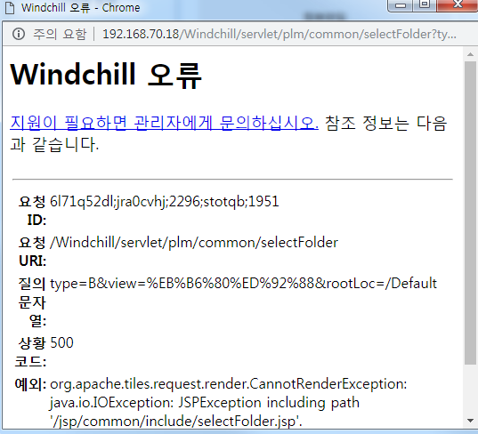
37 |  | 문제점 개선 | 보통 | 부품관리 | 구매푸 결재 확면에서 부품 추가 선택시 오류 발생한다. → 결재 Flow를 검증 할 수 없다.
38 |  | 기능추가 | 보통 | 부품관리 | 결재선 지정시 담당자가 부재중인 경우 후열 기능 추가 되어여 한다.
39 |  | 문제점 개선 | 보통 | 부품관리 | 결재선 지정시 조직도에 아무런 내용이 없어 확인이 기능 테스트 불가능 하다.
40 |  | 기능추가 | 보통 | 설계변경 | ECN 조회 기능에 조건 추가 필요하다. 부품을 기준으로 검색, 팀 단위 검색 , 담당자 기준 검색 등 (세부 항목은 별도 협의 필요)
41 |  | 문제점 개선 | 보통 | 설계변경 | ECN 조회에서 엑셀 출력 기능 선택시 프로그래스 바 이외에 동작하지 않는다.
42 |  | 기타 | 보통 | 설계변경 | ECN 등록을 진행할 수 있는 상태가 아니므로 기능 테스트 불가하다.
43 |  | 기능추가 | 보통 | 설계변경 | STN 조회 기능에 조건 추가 필요하다. 부품을 기준으로 검색, 팀 단위 검색 , 담당자 기준 검색 등 (세부 항목은 별도 협의 필요)
44 |  | 기타 | 보통 | 설계변경 | STN 등록을 진행할 수 있는 상태가 아니므로 기능 테스트 불가하다.
45 |  | 기타 | 보통 | 설계변경 | E-BOM 구성 및 조회 기능을 사용할 수 없어 기능 테스트 불가하다.
46 |  | 기타 | 보통 | 문서관리 | 문서 관리에 풀더를 지정하는 Rule이 정의되어 있는지?
47 |  | 기타 | 보통 | 문서관리 | 문서 등록시 값이 올바르지 않다는 오류가 발생하여 추가 테스트 불가하다
48 |  | 문제점 개선 | 보통 | 문서관리 | 첨부파일 끌어 넣기 기능이 동작하지 않는다.
49 |  | 문제점 개선 | 보통 | 문서관리 | 문서 등록이 가능하지 않으므로, Flow를 테스트 할 수 없다.
50 |  | 문제점 개선 | 보통 | 관리자 | 부서관리 기능이 동작하지 않으므로, Flow를 테스트 할 수 없다.
51 |  | 문제점 개선 | 보통 | 관리자 | 접속이력 아무런 내용이 조회되지 않아, 테스트 불가능 하다. 다만. 조회 조건은 다양화가 필요하다.
52 |  | 문제점 개선 | 보통 | 관리자 | 다운로드 이력은 별도 조건을 입력하지 않아도 모든 항목이 조회되는 것인가?
53 |  | 문제점 개선 | 보통 | 관리자 | 폴더관리 폴더 삭제 기능이 동작하지 않는다.
54 |  | 문제점 개선 | 보통 | 관리자 | 코드관리 삭제 기능을 실행하는 경우 삭제/수정 대상 Item이 선택되어 있어야 한다. Check Box 등 별도의 기능 필요
55 |  | 문제점 개선 | 보통 | 관리자 | 검색 화면과 등록 화면/수정은 분리하여 구현 되어야 한다.
56 |  | 문제점 개선 | 보통 | 관리자 | 코드 관리에서 Excel 출력 시 화면에 Display 되는 컬럼과 엑셀 내용이 상이하다.
57 |  |  |  | 설계변경 | ECN/STN/E-BOM 반려함 추가(반려되는 문서 확인), 반려될때 메일로 알람오는지?
58 |  |  |  | 설계변경 | ECN/STN/E-BOM 반려함에 있는 반려문서 수정하여 재사용 가능해야됨
59 |  |  |  | 설계변경 | ECN/STN/E-BOM 조회조건에 '팀' 조회 조건 추가
60 |  |  |  | 설계변경 | ECN/STN/E-BOM 조회 상태 [작업중/릴리즈됨123/취소됨]은 어떠한 상태인지 문의
61 |  |  |  | 설계변경 | ECN 등록 화면에서 [ECN 추가항목] 부분 전체 누락
62 |  |  |  | 설계변경 | ECN 등록/ECN 추가 항목 머릿글 ERP와 동일하게 수정(뒷부분 없음)
63 |  |  |  | 설계변경 | ECN 등록 대상모델/대상장비 화면도 ERP와 다름
64 |  |  |  | 설계변경 | STN 등록 변경사유/변경내용/적용범위/특이사항 부분 화면에 추가안됨
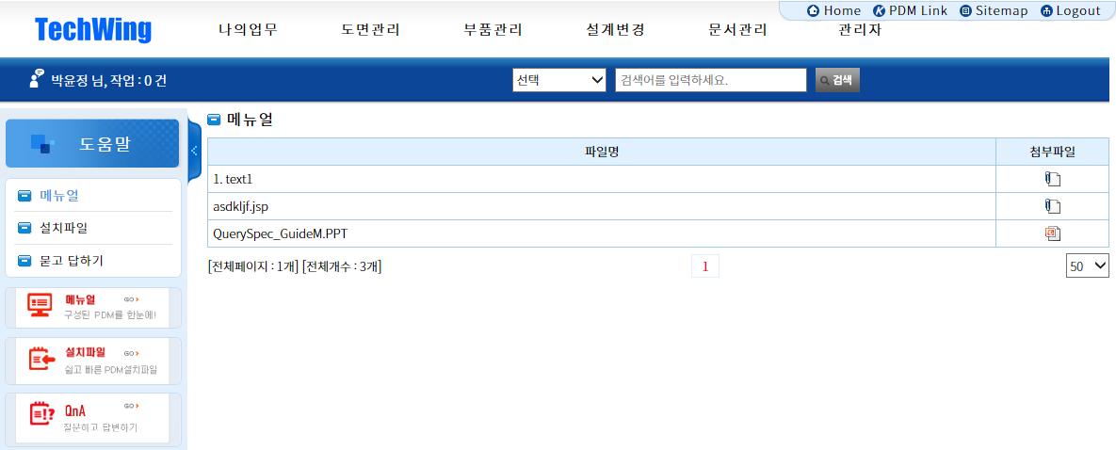
7
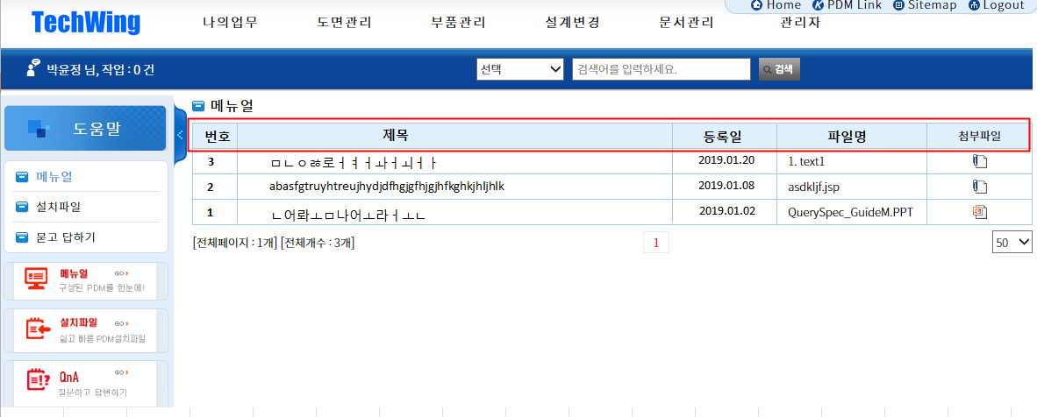
65 |  |  |  | 설계변경 | ECN/STN 등록화면에서 ECN구분/CT 등 ERP에서는 화살표 펼쳐서 선택하게 되어있는 부분과 체크박스로 되어있는 부분이 PDM에서도 동일하게 구현이 되는것인지?

9

 | 기능추가 | 높음 | 나의업무
 | 문제점 개선 | 보통 | 도면관리
 | 기타 | 낮음 | 부품관리

 |  |  | 설계변경
14
 |  |  | 문서관리
 |  |  | 관리자
 |  |  | 기타

15

협의-0124
PDM 시스템 검토 결과

No. | 작성자 | 구분 | 중요도 | 매뉴 | 내용 | E3PS 협의결과 | E3PS 반영 01/28 | 1/30일 확인사항 | 관련화면 | 최종결과
1 |  | 문제점 개선 | 보통 | 기타 | 접속화면 - ID/PW 안내 기재 - 접속화면 변경(사진) - 접속화면에 보여지는 공지사항은 로그인 후 보이는것으로 수정 | 1. id/PW 표시 2. 접속 화면 이미지 사이즈 3. 표지 사항 몇 줄? 일반 사용자 등록 버튼이 안 보임 공지 목록이 안보임 등록은 관리자만 가능(wcadmin) | 처리 완료 | 1. id/PW 표시 -> 완료 2. 초기화면 > 반려함 > More > 진행함 선택 오류 3. 체크아웃 목록 > More > 잘못 연결됨 4. 3. 표지 사항 몇 줄? > 4줄로 확인됨 (이상 없음) 5. Q&A 질문등록 버튼은 보이나 등록은 되지 않음 6. 표지에는 보이나, 로그인 이후 보이지 않음 7. 공지사항 Pop-up 안됨 8. 공지사항 등록 기능이 보이지 않는다.
2 |  | 기능추가 | 높음 | 나의업무 | 반려된 문서는 재상신 기능 필요 | 재상신 확인
3 |  | 기능추가 | 높음 | 설계변경 | 도면 검도 기능 추가 (검도 프로세스와 ECN/STN/E-BOM 단계를 이원화 하기 위해서는 검도된 결과(도면)을 ECN/STN/BOM에서 쉽게 재사용 가능해야 함 | 프로세스 정의 후 재협의 |  | 협의필요
4 |  | 기능추가 | 보통 | 기타 | 전체 UI화면, 다른화면 예시 없는지 문의(그룹웨어 비교 시 너무 칙칙한 느낌) | 웹 디자인 제공 시 반영 가능 (내부 협의 후 통보) |  | 삭제
5 |  | 문제점 개선 | 보통 | 기타 | 로그인 후 전체화면으로 확장 시 표시부분 짤림 (크롬도 동일) | 일부 장비에서 발생 (백승학선임/박윤정선임)
6 |  | 문제점 개선 | 높음 | 기타 | 글자 폰트 사이즈 통일 | 공지사항/체크아웃목록 이미지 확대 | 처리 완료 | 확인 완료
7 |  | 문제점 개선 | 보통 | 기타 | 화면 전환 시 전체화면에 글꼴이 바뀌는 부분이 보여지면서 부자연스럽게 화면이 열리는데 이부분 수정 (익스플로러에서는 접속 시 발생) | 속도가 느려서 글꼴이 변경되는 것처럼 보임(재확인)
8 |  | 문제점 개선 | 보통 | 기타 | 비밀번호 변경 안됨, 에러화면으로 나옴 | 일반 사용자에서는 404 에러 발생
9 |  | 문제점 개선 | 보통 | 나의업무 | 매뉴얼 설명하는 부분이 없음 - 하기와 같이 변경 번호/제목(설명부분)/등록일 추가 | 파일 등록 경로 삭제 | 삭제 | 삭제
10 |  | 기능추가 | 높음 | 나의업무 | 나의업무 [완료함/반려함] 검색기능 추가 팀장입장에서 내가 승인한 문서는 어디서 확인가능? | 내부 협의 후 통보 |  | 1. 작업공간 모든항목 필드값 '양식' 추가 (어떤양식인지 ECN인지, 구매품 등록요청인지 구분안됨) -> E3PS에서 결재 문서를 조회할 수 있도록 구현 후 추가 컬럼을 논의하 2. 반려함에서 재수정하여 사용된 문서 완료 시 문서삭제되는지? -> 재상신 문서는 반료함에서 삭제 여부를 결정하여, 연락 3. '부서함' 추가여부 논의필요, 부서함이 없으면 팀장은 결재된 내역은 확인안됨(작업공간은 작성자 기준으로 보여짐) -> 내부 논의 후 결과 회신
11 |  | 기타 | 보통 | 나의업무 | 조직도 검색에서 제공하는 기능이 어느 정도인지? 그룹웨어에서 제공 하는 정보와 동일한 것인지? 현재 조직도 구성이 되어 있지 않아 알 수 없습니다. | 내부 협의 후 통보 |  | 1. TW에서 필요한 관리 및 조회 항목을 결정하여 송부하는 것으로 함
12 |  | 문제점 개선 | 보통 | 기타 | 설치파일 선택 시 오류 발생함 | 반영 예정 | 처리 완료 | 확인 완료
13 |  | 문제점 개선 | 보통 | 기타 | 묻고 답하기 질문 등록시 오류 발생 | 손수석님 장비만 문제발생 재 확인 필요
14 |  | 문제점 개선 | 보통 | 기타 | 작성자 검색을 선택하면 POP-UP 창으로 전환됨, 기존적으로 작성자 이름을 알고 있다면 POP-UP으로 전환될 필요가 있는지? | 사용자 복수 입력 불가시 자동입력/사용자검색으로 전환 | 처리 완료 | 미해결 : 사용자/수정자 이름으로 검색이 아닌, 아이디로 조회되고 있음
15 |  | 문제점 개선 | 보통 | 기타 | 작성자 검색 POP-UP 실행 화면에서 추가라는 버튼이 있는데, 어떤 기능을 제공하는 것인지 알 수 없음 | 추가 버튼 기능 확인? 복수입력시 기존 기능 (X) | 처리 완료 | 확인 완료
16 |  | 문제점 개선 | 보통 | 기타 | 설치파일 > 뒤로 버튼을 클릭하면 이전 매뉴로 이동합니다. 이 기능이 여기에만 존재하는 이유가 무엇인지? 다른 페이지와 일관성이 없습니다. | 1. 설치 파일에서 뒤로 버튼 삭제 2. 타 화면에서 뒤로 버튼은 취소와 뒤로를 테크윙에서 재정의 후 제공 |  | - 뒤로버튼 정의 필요 --> 초기화 버튼을 통해 입력 내용을 초기화 하는 것으로 결정 - 묻고답하기 '질문등록' 안됨 -> 오른쪽 화면 참조
17 |  | 기타 | 낮음 | 도면관리 | 가공품 조회 > Default > 하위 매뉴의 Text 길이에 따라, 검색 부분의 화면 크기가 변동되는 것으로 보입니다. 만약 하위 매뉴의 Text 크기가 매우 큰 경우가 있다면 조회 화면이 침해되지 않도록 조치가 필요합니다. | 내부 협의 후 통보 |  | - 협의필요 --> TW 기준 수립 후 송부 | 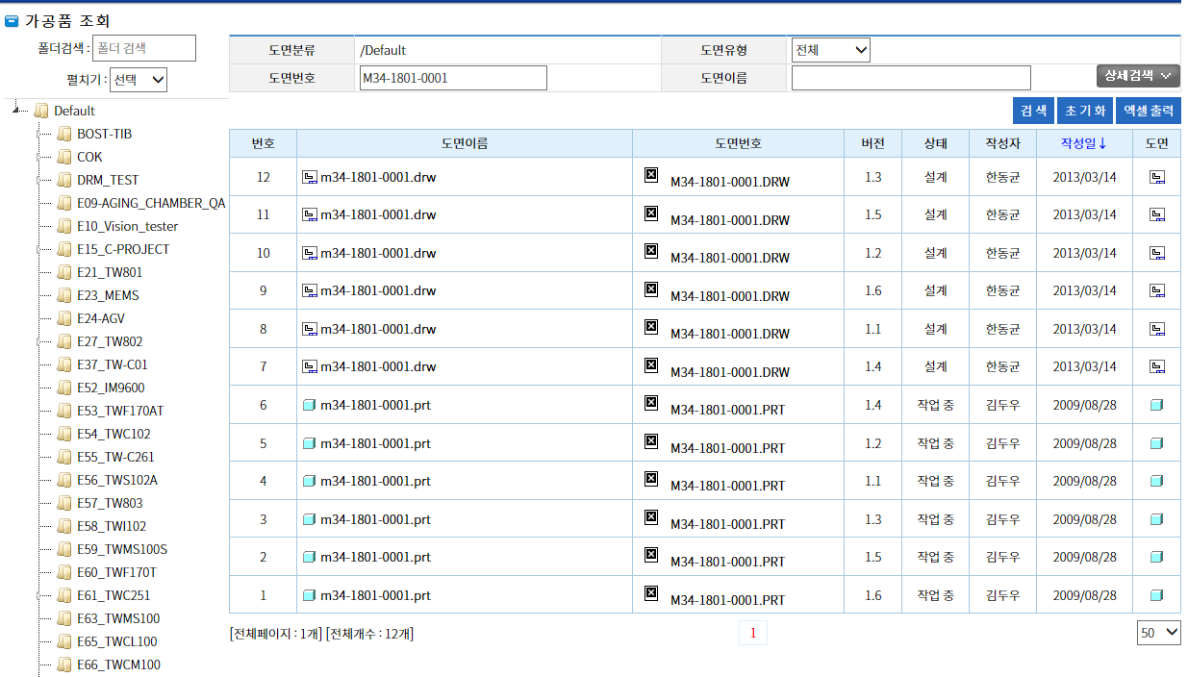
18 |  | 문제점 개선 | 보통 | 도면관리 | 펼치기 닫기 선택 시 Default 폴더만 보이고, 열기 선택 시 모든 폴더가 확장된 상태로 보임 기본 Default 선택 시 Default 아래 폴더만 보이는데, 각 기능이 존재하는 목적이 무엇인지 모르겠음 | 삭제 | 삭제 | 삭제
19 |  | 문제점 개선 | 보통 | 도면관리 | 가공품 조회에서 폴더검색에 특정 조건을 입력하면, 해당 결과를 조회됨 이 상태에서 도면분류에 표시된 결과와 폴더검색 결과가 일치하지 않음 | 삭제 | 삭제 | 삭제
20 |  | 문제점 개선 | 보통 | 도면관리 | 폴더검색에 특정 값을 입력하면 (예 T) 하위 트리가 확장되면서 검색 조건에 일치하는 폴더로 이동함 → Text Font가 이미지 변경되는 문제 발생 → 검색 결과가 정확하게 일치하지 않음 E14 폴더로 입력 하였으나, 검색 결과는 불일치 → EEEEE 폴더를 입력하면 검색 결과는 없어야 하는 것이 아닌지? | 폴더 검색에서 EEE 검색시 검색결과가 다름 검색 조건과 동일한 것만 조회됨으로 고침
21 |  | 기타 | 보통 | 도면관리 | 도면 검색 결과를 확인할 수 있는 폴더가 없어 세부 기능 확인 불가 | 삭제 | 삭제 | 삭제
22 |  | 문제점 개선 | 보통 | 도면관리 | 조회 결과가 없는 상태에서 엑셀 출력을 선택 시 '처리중입니다' 표기 무한 실행 | 엑셀 다운로드 안됨 Default 일 경우에는 검색 조건은 한 개 이상일때만 검색/Excel 2레벨에서는 검색조건이 없어도 검색/Excel | 처리 완료 | 확인 완료 : '검색 버튼을 눌러 목록을 조회해주세요.'
23 |  | 문제점 개선 | 보통 | 도면관리 | 도면 검색 > 도면 파일 선택 > 로그인 화면으로 이동 > 로그인 후 오류 | Vault 연결이 안되어서 발생
24 |  | 문제점 개선 | 보통 | 부품관리 | 부품 정보 > 개정 > 처리중 무한 실행 | 개정이 안됨 progresive Bar(진행상태 표시)
25 |  | 문제점 개선 | 보통 | 부품관리 | 도면 검색 > 2 Page 이동 시간이 지나치게 오래 소요됨 200개 기준 페이지 이동시 10초 소요 | 삭제 | 삭제 | 삭제 : 속도는 별도로 확인하는 것으로 함
26 |  | 문제점 개선 | 보통 | 부품관리 | 기본 조회 조건이 50건으로 설정되어 | 삭제 | 삭제 | 삭제
27 |  | 문제점 개선 | 보통 | 부품관리 | 도면 조회의 컬럼 이름 부분을 클릭 시 오류 발생함 Sorting 기능을 구현하려는 것으로 보이나, 동작되지 않음 | 소팅시 리셋이 되고 검색 전 화면으로 이동 | 처리 완료 | 처리 완료
28 |  | 문제점 개선 | 보통 | 부품관리 | 상세검색 > 버전 > 최신버전과 모든버전 기능이 동작하지 않음 → 모두 최신버전만 보임 | 모든버전와 최신버전이 동일하게 표시 최신버전이 기본 설정이고 최종 버전만 표시
29 |  | 문제점 개선 | 높음 | 도면관리 | 구매품 조회 기능 구현되어 있지 않음 | 일반 사용자에서 도면/부품관리에서 구매품조회 화면이 표시안됨
30 |  | 문제점 개선 | 보통 | 도면관리 | 도면 출력 기능이 정상 동작되지 않은 확인 불가 다만. 도면 출력을 위해 선택 화면으로 전환 시 > 버전 > 최신버전이 기본 으로 선택되어 있으나, 모든버전이 표기됨 | 확인 (28번) | 삭제 | 삭제
31 |  | 문제점 개선 | 보통 | 도면관리 | 도면 출력에서 선택된 결과를 초기화 하는 기능이 필요함 | 삭제 | 삭제 | 삭제
32 |  | 문제점 개선 | 보통 | 부품관리 | 가공품 > 가공품 등록 : 필수 속성에 대한 정의가 필요하다. 현재 부품속성으로 표기된 전체 필드가 모두 필수 사항인지? Material, Model_Name 같은 형태는 콤보 박스로 처리해야 하는 것이 아닌지? 값이 올바르지 않다는 Message는 어떤 항목에 대한 사항인지 알 수 없다. | 속성은 자동입력 사용자은 자동입력/사용자검색 | 처리 완료 | 처리 완료
33 |  | 문제점 개선 | 보통 | 부품관리 | 가공품 조회에서 검색 기능을 선택하면 결과 확인이 되지 않는다 | 삭제 | 삭제 | 삭제
34 |  | 기타 | 낮음 | 부품관리 | 작성일과 수정일의 차이는 무엇인지? 작성일은 공식 Release된 일자? | 삭제 | 삭제 | 삭제
35 |  | 문제점 개선 | 보통 | 부품관리 | 구매품 조회 기능이 동작하지 않는다. | 권한 문제 | 권한 | 처리 완료
36 |  | 문제점 개선 | 보통 | 부품관리 | 구매품 등록시 알 수 없는 오류가 발생한다. 부품 분류 지정에도 동일하다. 따라서 결재 Flow를 검증 할 수 없다. | 권한 문제 | 권한 | 처리 완료
37 |  | 문제점 개선 | 보통 | 부품관리 | 구매품 결재 확면에서 부품 추가 선택시 오류 발생한다. → 결재 Flow를 검증 할 수 없다. | 권한 문제 | 권한 | 미처리 '- 부품제목=부품이름으로 명칭 통일화 → 구매품 결재 - 결재부품 추가 후 '추가완료' 와 같은 멘트 뜨도록 수정 -> POP UP 처리 - 결재에 있는 중복체크는 어떤기능인지 문의 -> 구매품 개정에 따른 ECN 발행은 없는 것으로 하며, 중복체크도 진행하지 않는 것으로 한다. -> TW 위 사항이 올바른 것인지 확인 必
38 |  | 기능추가 | 보통 | 부품관리 | 결재선 지정시 담당자가 부재중인 경우 후열 기능 추가 되어여 한다. | 개발팀협의
39 |  | 문제점 개선 | 보통 | 부품관리 | 결재선 지정시 조직도에 아무런 내용이 없어 확인이 기능 테스트 불가능 하다. | 권한문제 (일반사용자는 사용자 조회가 안됨) |  | - 결재선 지정 안됨, 아무런 내용 안뜸
40 |  | 기능추가 | 보통 | 설계변경 | ECN 조회 기능에 조건 추가 필요하다. 부품을 기준으로 검색, 팀 단위 검색 , 담당자 기준 검색 등 (세부 항목은 별도 협의 필요) | 1월 31일까지 검색조건/결과 화면/ 엑셀 화면 양식 제공 |  | - 최상단 설계변경에 마우스 올려놓으면 E-BOM/ECN/STN으로 변경(조회문구 삭제) -> 부품관리 / 설계변경 상위 매뉴에서 '조회' 단어 삭제 - 검색조건 : ECN 번호, ECN 제목(Subject로 변경), 모델, 작성일, 작성자, 상태, 작성부서(추가), 규격(도면번호, 구매품 부품번호)(추가) --> 화면마다 정보를 제공하는 것으로 함 ▶ EBOM/ECN/STN 동일
41 |  | 문제점 개선 | 보통 | 설계변경 | ECN 조회에서 엑셀 출력 기능 선택시 프로그래스 바 이외에 동작하지 않는다. | 엑셀 다운로드 안됨 검색하지 않은 상태에서 엑셀 다운로드 확인?? | 처리 완료 | 처리 완료
42 |  | 기타 | 보통 | 설계변경 | ECN 등록을 진행할 수 있는 상태가 아니므로 기능 테스트 불가하다. | 삭제 | 삭제 | 삭제 (향후 PDM 기능 구현시 확인)
43 |  | 기능추가 | 보통 | 설계변경 | STN 조회 기능에 조건 추가 필요하다. 부품을 기준으로 검색, 팀 단위 검색 , 담당자 기준 검색 등 (세부 항목은 별도 협의 필요) | 1월 31일까지 검색조건/결과 화면/ 엑셀 화면 양식 제공 |  | 40번과 동일
44 |  | 기타 | 보통 | 설계변경 | STN 등록을 진행할 수 있는 상태가 아니므로 기능 테스트 불가하다. | 삭제 | 삭제 | 삭제 (향후 PDM 기능 구현시 확인)
45 |  | 기타 | 보통 | 설계변경 | E-BOM 구성 및 조회 기능을 사용할 수 없어 기능 테스트 불가하다. | 삭제 | 삭제 | 삭제 (향후 PDM 기능 구현시 확인)
46 |  | 기타 | 보통 | 문서관리 | 문서 관리에 풀더를 지정하는 Rule이 정의되어 있는지? | 문서 유형에 따른 폴더 분류 제공 |  | TW에서 분류하여, 추가 후 운영하는 것으로 함
47 |  | 기타 | 보통 | 문서관리 | 문서 등록시 값이 올바르지 않다는 오류가 발생하여 추가 테스트 불가하다 | 장비에 따라 실패 발생 (손재승수석, 박윤정선임)
48 |  | 문제점 개선 | 보통 | 문서관리 | 첨부파일 끌어 넣기 기능이 동작하지 않는다. | IE에서는 문서등록시 주첨부파일에 등록이 안됨(아래로 들어감) 크롬은 문제 없음
49 |  | 문제점 개선 | 보통 | 문서관리 | 문서 등록이 가능하지 않으므로, Flow를 테스트 할 수 없다. | 부품 등록 시 필수 속성 입력 오류시 Alert 창 표시 (무게, 온도,…) 입력 값 에러 시 칼라 표시 | 처리 완료 | 처리 완료
50 |  | 문제점 개선 | 보통 | 관리자 | 부서관리 기능이 동작하지 않으므로, Flow를 테스트 할 수 없다. | 관리자/조직관리 조회 안됨
51 |  | 문제점 개선 | 보통 | 관리자 | 접속이력 아무런 내용이 조회되지 않아, 테스트 불가능 하다. 다만. 조회 조건은 다양화가 필요하다. | 관리자/접속이력 조회 안됨 조회 항목 제공 |  | - 부서, 직위(직급으로 변경), 접속일 검색조건 추가 --> TW에서 화면을 만들어서 재공하는 것으로 함 - 접속이력 조회 안됨 - 부서관리 직위=직급 명칭 통일, 직급설정 오류 --> 직위 vs. 직급 일관성 없음 --> 직급 설정 화면의 Text 오류(깨짐)
52 |  | 문제점 개선 | 보통 | 관리자 | 다운로드 이력은 별도 조건을 입력하지 않아도 모든 항목이 조회되는 것인가? | 삭제 | 삭제 | 삭제
53 |  | 문제점 개선 | 보통 | 관리자 | 폴더관리 폴더 삭제 기능이 동작하지 않는다. | 폴더 생성 후 이름 입력 후 삭제 안됨 기본 상태에서는 삭제가 됨
54 |  | 문제점 개선 | 보통 | 관리자 | 코드관리 삭제 기능을 실행하는 경우 삭제/수정 대상 Item이 선택되어 있어야 한다. Check Box 등 별도의 기능 필요 | 선택 항목 표시 (하이라이트) | 처리 완료 | 처리 완료 단. 사용된 코드를 삭제하는 경우, 처리될 수 없도록 확인 필요
55 |  | 문제점 개선 | 보통 | 관리자 | 검색 화면과 등록 화면/수정은 분리하여 구현 되어야 한다. | 삭제 | 삭제 | 삭제
56 |  | 문제점 개선 | 보통 | 관리자 | 코드 관리에서 Excel 출력 시 화면에 Display 되는 컬럼과 엑셀 내용이 상이하다. | 엑셀 양식 제공 |  | 1. 등록코드 필트에 작성일 추가(엑셀출력시 작성일 나옴) --> 모든 상황에서 조회 결과와 엑셀 출력결과를 일치화 2. 코드등록 안됨(익스플로러) --> TW 등록이 안되는 경우를 확인 후 제공 3. 코드등록 시 코드값 중복이 안되도록 되어있는데, 등록되어있는 코드 수정시 코드값 중복되는건 체크안됨 --> 수정시 중복 체크 되지 않음 4. 코드관리 검색 시 ac 검색하면 ac포함된 코드가 검색되도록 수정 --> 모든 조회 조건에서 대소문자 구분 기능을 제거한다. 5. 코드관리 화면과 동일하게 나오면됨, 엑셀 전환 시 필드명이 이상한게 나옴 --> 모든 상황에서 조회 결과와 엑셀 출력결과를 일치화
57 |  | 문제점 개선 | 보통 | 관리자 | 코드 관리에서 Excel 출력 시 화면에 Display 되는 컬럼과 엑셀 내용이 상이하다. | 엑셀 양식 제공 |  | - 등록코드 필트에 작성일 추가(엑셀출력시 작성일 나옴) - 코드등록 안됨(익스플로러) - 코드등록 시 코드값 중복이 안되도록 되어있는데, 등록되어있는 코드 수정시 코드값 중복되는건 체크안됨 - 조회조건 all 추가(코드타입에 all 추가), 코드 보여지는곳 필드에 코드타입 추가 - 코드관리 검색 시 ac 검색하면 ac포함된 코드가 검색되도록 수정 - 코드관리 등록코드 보여질때 번호가 역순으로 나옴 - 코드관리 화면과 동일하게 나오면됨, 엑셀 전환 시 필드명이 이상한게 나옴 | 삭제
58 |  |  |  | 설계변경 | ECN/STN/E-BOM 반려함에 있는 반려문서 수정하여 재사용 가능해야됨 | 2번 중복 | 삭제
59 |  |  |  | 설계변경 | ECN/STN/E-BOM 조회조건에 '팀' 조회 조건 추가 | 1월 31일까지 검색조건/결과 화면/ 엑셀 화면 양식 제공 |  | 40번과 동일
60 |  |  |  | 설계변경 | ECN/STN/E-BOM 조회 상태 [작업중/릴리즈됨123/취소됨]은 어떠한 상태인지 문의 | 설계 변경 L/C 제공 | 삭제 | ECN/STN 프로세스를 논의하면서 보완함 |  | 작업중-결재중-결재됨-반려됨-폐기
61 |  |  |  | 설계변경 | ECN 등록 화면에서 [ECN 추가항목] 부분 전체 누락 | 추가 예정
62 |  |  |  | 설계변경 | ECN 등록/ECN 추가 항목 머릿글 ERP와 동일하게 수정(뒷부분 없음) | 항목 중 누락 항목 제공 (앞3개 항목은 PLM에서 사용) |  | ECNSTN 누락항목 Sheet 확인
63 |  |  |  | 설계변경 | ECN 등록 대상모델/대상장비 화면도 ERP와 다름 | 항목 중 누락 항목 제공 |  | ECNSTN 누락항목 Sheet 확인
64 |  |  |  | 설계변경 | STN 등록 변경사유/변경내용/적용범위/특이사항 부분 화면에 추가안됨 | 항목 중 누락 항목 제공 |  | ECNSTN 누락항목 Sheet 확인
65 |  |  |  | 설계변경 | ECN/STN 등록화면에서 ECN구분/CT 등 ERP에서는 화살표 펼쳐서 선택하게 되어있는 부분과 체크박스로 되어있는 부분이 PDM에서도 동일하게 구현이 되는것인지? | 항목 중 누락 항목 제공 |  | ECNSTN 누락항목 Sheet 확인
66 |  |  |  | 관리자 |  |  |  | [1/30 신규] 코드관리 항목은 자동완성 + POP UP 기능을 모두 포함하는 것으로 함
67 |  |  |  | 부품관리 |  |  |  | [1/30 신규] 구매품 등록 후 수정시
68 |  |  |  | 부품관리 |  |  |  | [1/30 신규] 구매품 등록 > 구매품 결재 > '작업중' 항목만 조회 필요
69 |  |  |  | 부품관리 |  |  |  | [1/30 신규] 구매품 등록 > 구매품 조회 > 부품 선택 후 > 작업중 상태에서 '개정'이 보인다. 개정을 선택하면 오류 발생
70 |  |  |  | 부품관리 |  |  |  | [1/30 신규] 구매품 조회 -> 검색 -> 초기화 -> 검색 실행시 부품분류의 내용이 초기화된 상태에서 조회된다.
70 |  |  |  | 부품관리 |  |  |  | [1/30 신규] 구매품 조회 -> 왼쪽 폴더를 더블 클릭하면 해당 폴더의 내용이 조회된다. 일관된 기준은 폴더를 더블 클리하고 > 검색을 누르면 조회되는 것이 기준이다.
71 |  |  |  | 부품관리 |  |  |  | [1/30 신규] 사용자 정도에 이름이 아닌 '사번'이 등록된 경우가 있으므로, 본 사항은 TW에서 수정이 필요하다.
72 |  |  |  | 부품관리 |  |  |  | [1/30 신규] 구매품 조회에서 특정 폴더를 선택하여 조회하고, 이후 개정 > 오류 발생 > 지정된 폴더가 초기화 되고 > Default 폴더로 위치가 변경된다.
 |  |  |  |  | E-BOM/ECN/STN 임시저장 기능 추가(작성하는 양이 많거나, 중간에 시간이 필요한 경우 저장하였다가 사용할수 있도록 임시저장기능?)

 | 기능추가 | 높음 | 나의업무
 | 문제점 개선 | 보통 | 도면관리
 | 기타 | 낮음 | 부품관리
 |  |  | 설계변경
 |  |  | 문서관리
 |  |  | 관리자
 |  |  | 기타

화면수정
1 | 메인화면 |  | 공지사항/체크아웃 목록 MORE부분 끊어져보임
2 | 메인화면 | No.40 | 최상단 부품관리/설계변경 '조회' 단어 삭제
3 | 나의업무 | No.10 | - 나의업무/작업공간 모든항목 필드값 '양식' 추가
 |  |  | - 양식 추가 컬럼 : 구매품/E-BOM/ECN/STN/문서 | 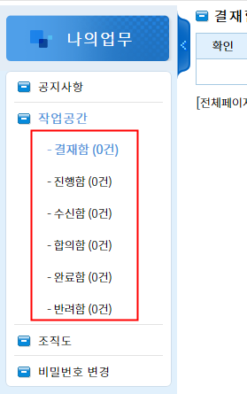
4 | 결재선 | No.10 | - 결재선에 조직도가 기본으로 보이게끔 수정
 |  |  | - 아이디 삭제
 |  |  | - 상태값 추가 (대기, 결재중, 완료) --> 현재 결재진행상태 확인 가능하게끔
 |  |  | - 결재종류 (일반결재/전결/후결/후열)
 |  |  | - 합의종류 (일반합의/반려합의) | 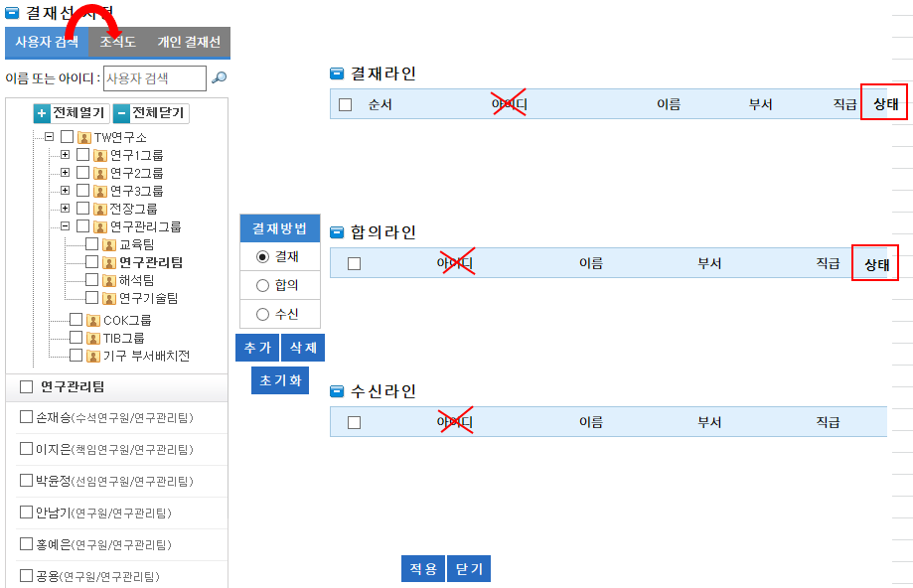
5 | 나의업무 조직도 | No.11 | 결재선에 나오는 조직도가 기본으로 보여지도록 설정 | 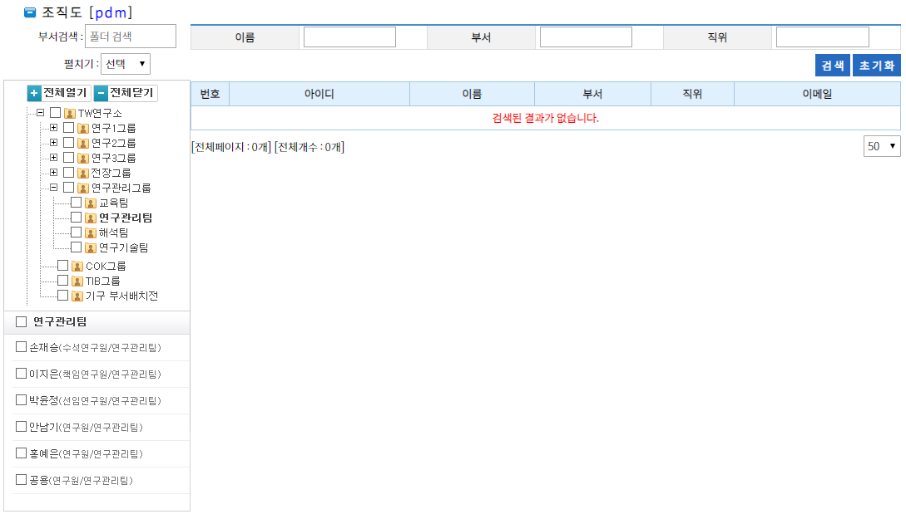
6 | 구매품/구매품조회 |  | 부품이름 ↔ 부품번호 위치 변경(상단 검색부분과 동일한 위치로 변경)
7 | 구매품/구매품등록 |  | 부품이름 ↔ 부품번호 위치 변경
8 | 구매품/구매품결재 |  | 부품제목 → 부품이름 으로 변경
9 | E-BOM 조회 |  | - 조회조건: 등록부서 추가, 작성자 → 등록 담당자 로 명칭변경(ERP와 통일) - 파란색 표시부분 전체적으로 왼쪽으로 좀 옮겨주세요 - 모델 위치 이동, 등록부서 추가 - 검색된 문서 더블클릭 시 문서열림 되는것인지?
10 | E-BOM 등록 |  | - 등록담당자/등록부서 는 개인정보 자동불러와 보여지게끔 수정 - E-BOM 번호를 현 ERP에서 자동생성인데 동일하게 자동생성인지? (ECN/STN 동일) - Model Code는 모델명 입력 시 등록된 코드명 자동으로 불러와져야 함(ECN/STN 동일) - E-BOM 추가항목 필드에 '상위 Unit 규격' 추가 (누락되어있음) - QTY/Order/정규여부 는 표기된 '규격' 다음으로 순서 이동 - 프로젝트 누락 (ERP와 동일하게 수정) | 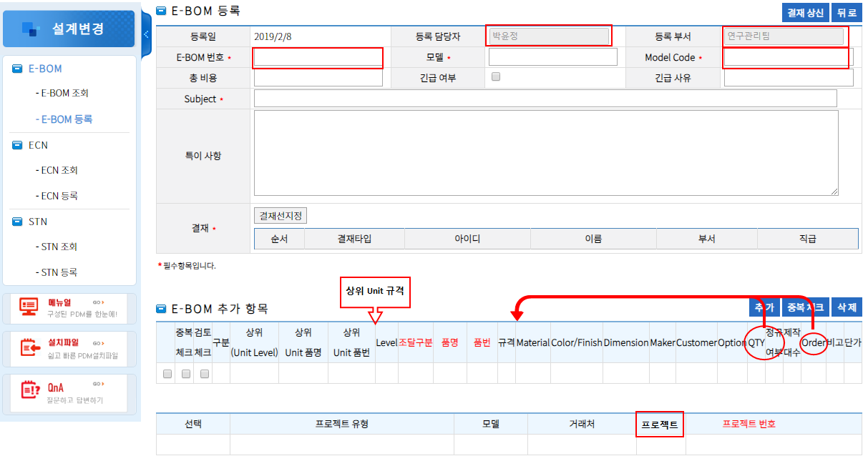
11 | ECN 등록 |  | - 관련 ECN 번호 → 연관 ECN 번호로 수정
 |  |  | - 관련시정번호, 긴급여부 체크란 누락
 |  |  | - ECN 추가항목 전체 등록안됨, 접었다 펼쳤다 가능하도록 수정
 |  |  | - 그 아래 부분 모두 ERP와 동일하도록 수정 (오른쪽 부분 대부분 누락됨)

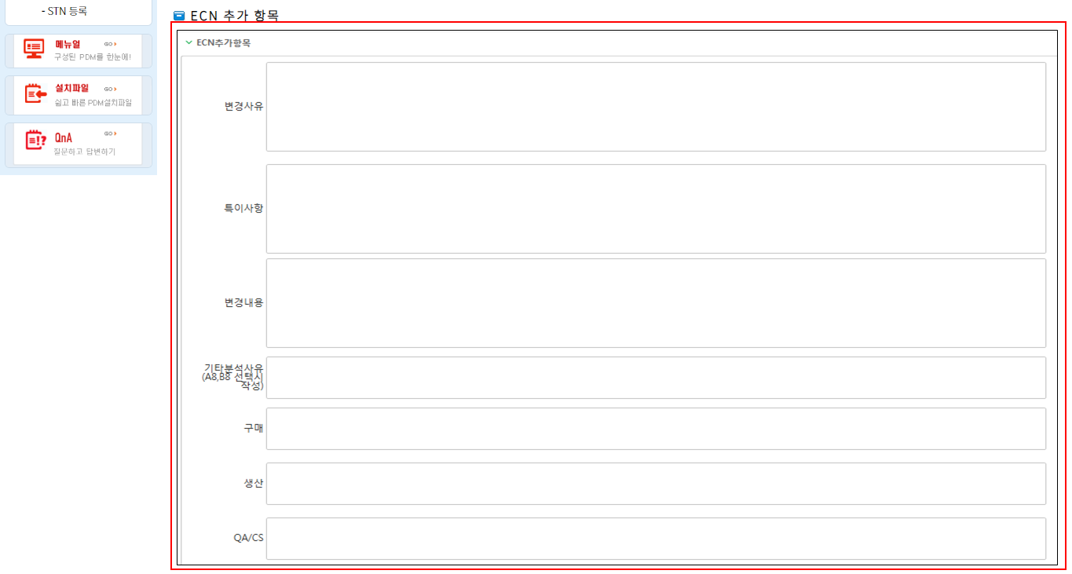

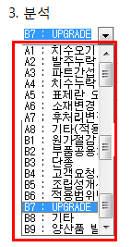
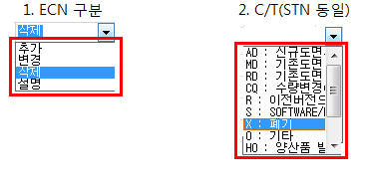
12 | ECN 등록 |  | - ECN 작성 항목 중 펼쳐지는 부분 추가 (ERP와 동일)
 |  |  | - ECN구분/CT/분석(C/T는 STN도 동일)

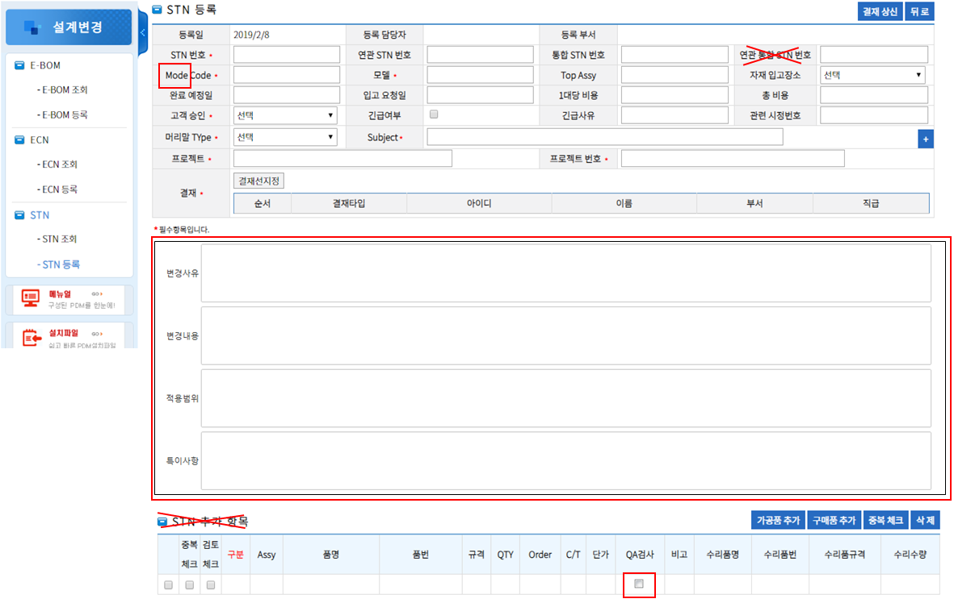
13 | STN 등록 |  | - MODE 오타 Model로 변경
 |  |  | - 연관 통일 STN 번호 라는 칸 없음 - 삭제
 |  |  | - 빨간BOX 부분 등록 누락
 |  |  | - STN 추가항목 삭제
 |  |  | - QA검사 Check Box 형태로 변경(ERP와 동일)

14 | ECN 조회 |  | - 작성자 → 등록담당자 변경(명칭 통일)
 |  |  | - 등록부서 추가
 |  |  | - 부품번호 검색 조건 추가(가공품: 도면번호검색, 구매품: 부품번호(Spec)로 검색 가능하도록 추가, M00-0000-0000 검색시 발행된 REV 모든 정보 나와야됨)

15 | STN 조회 |  | - 작성자 → 등록담당자 변경(명칭 통일)
 |  |  | - 등록부서 추가
 |  |  | - 부품번호 검색 조건 추가(가공품: 도면번호검색, 구매품: 부품번호(Spec)로 검색 가능하도록 추가, M00-0000-0000 검색시 발행된 REV 모든 정보 나와야됨)

16 | 관리자/부서관리 |  | - 직위=직급으로 변경(용어 통일)
 |  |  | - 이메일 삭제, 접속일 추가

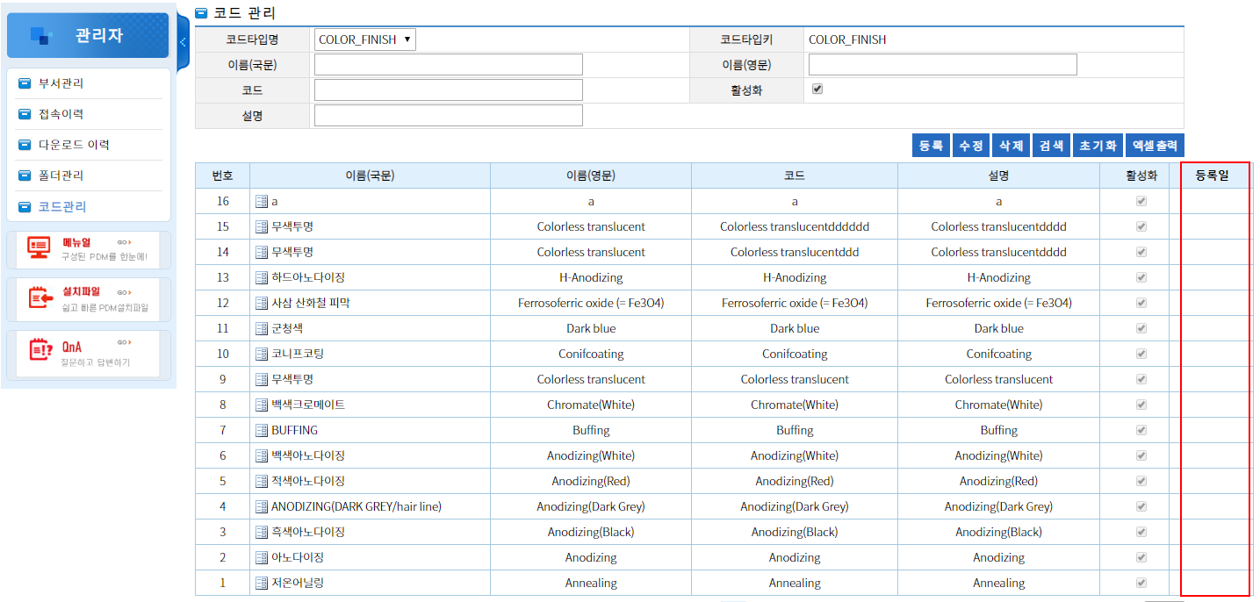
17 | 관리자/코드관리 |  | - 등록일 추가
 |  |  | - 엑셀 출력 화면

18 | 나의업무/작업공간 |  | - 조회조건 요청 (결재함, 진행함, 수신함, 합의함, 완료함, 반려함)
 |  |  | - 완료함/반려함 에만 삭제버튼 생선 : 기존컨셉 유지

19 | 관리자/접속이력 |  | - 조회조건 요청

